箱贴
Factory name |  | 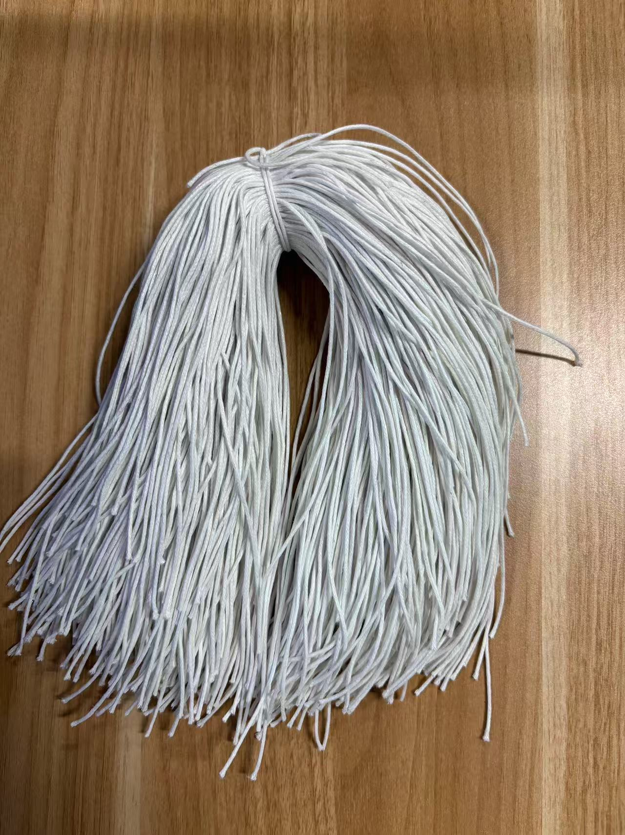
PO. Number | S25070791 | JUSTJEANS
Style Code. | 1526820 038566远方蓝
Product Code. | JJW-ST-001 | Carton No.:
Inner Packages | pcs/bundle | 1/1
SIZE/qty | 102+10备品
Carton Dimension | 泡泡袋 | Country of Origin：
Gross Weight（KG） | 0.08 | Made In China
Net Weight（KG） | 0.05
Remark

